Sheet1
TIMER 0 - 8bit
 |  |  |  | Timer/Counter Control Register 0 A
Chọn kiểu so sánh (thường / đảo) |  |  |  |  | 7 bit | 6 bit | 5 bit | 4 bit | 3 bit | 2 bit | 1 bit | 0 bit | Thông số | Giá trị | Code | Giá trị quy đổi
Cài cho PD5 |  |  |  | TCCR0A | COM0A1 | COM0A0 | COM0B1 | COM0B0 | - | - | WGM01 | WGM00 | pwm mode | Không đảo, răng cưa | TCCR0A=0b11100011
COM0A1 | COM0A0 | DESCRIPTION |  |  | 1 | 1 | 1 | 0 | 0 | 0 | 1 | 1
0 | 0 | OC0A disabled |  | Timer/Counter Control Register 0 B
0 | 1 | WGM02 = 0: Normal Port Operation, OC0A Disconnected WGM02 = 1: Toggle OC0A on Compare Match |  |  | 7 bit | 6 bit | 5 bit | 4 bit | 3 bit | 2 bit | 1 bit | 0 bit | prescaler | 64 | TCCR0B=0b00000011
1 | 0 | None-inverted mode (HIGH at bottom, LOW on Match) |  | TCCR0B | FOC0A | FOC0B | - | - | WGM02 | CS02 | CS01 | CS00 | F_clock | 16000000
1 | 1 | Inverted mode (LOW at bottom, HIGH on Match) |  |  | 0 | 0 | 0 | 0 | 0 | 0 | 1 | 1 | P_clock | F_clock/prescaler |  | 250000
Cài cho PD6 |  |  |  |  |  |  |  |  |  |  |  |  | Top Value | 256
COM0B1 | COM0B0 | DESCRIPTION |  | Chọn kiểu Counter (răng cưa/ tam giác) |  |  |  |  |  |  |  |  | F_PWM (Hz) | 16MHz/(Top value*Prescaler) |  | 976.5625 |  | 16MHz/(2*Top value*Prescaler)
0 | 0 | OC0B disabled |  | MODE | WGM02 | WGM01 | WGM00 | TOP | DESCRIPTION |  |  |  | Duty cycle for pin 6 | 127 | OCR0A=127 | 50
0 | 1 | Reserved |  | 0 | 0 | 0 | 0 |  | Normal |  |  |  | Duty cycle for pin 5 | 125 | OCR0B=125 | 49
1 | 0 | None-inverted mode (HIGH at bottom, LOW on Match) |  | 1 | 0 | 0 | 1 | 0xFF | PWM Phase Corrected
1 | 1 | Inverted mode (LOW at bottom, HIGH on Match) |  | 2 | 0 | 1 | 0 | OCRA | CTC
 |  |  |  | 3 | 0 | 1 | 1 | 0xFF | Fast PWM
Cài bộ chia tần số |  |  |  | 4 | 1 | 0 | 0 | - | Reserved
CS12 | CS11 | CS10 | DESCRIPTION | 5 | 1 | 0 | 1 | OCR0A | PWM Phase Corrected
0 | 0 | 0 | Chọn để không kích hoạt TIMER này | 6 | 1 | 1 | 0 | - | Reserved
0 | 0 | 1 | No Prescaling =F_Clock | 7 | 1 | 1 | 1 | OCR0A | Fast PWM
0 | 1 | 0 | F_Clock / 8
0 | 1 | 1 | F_Clock / 64
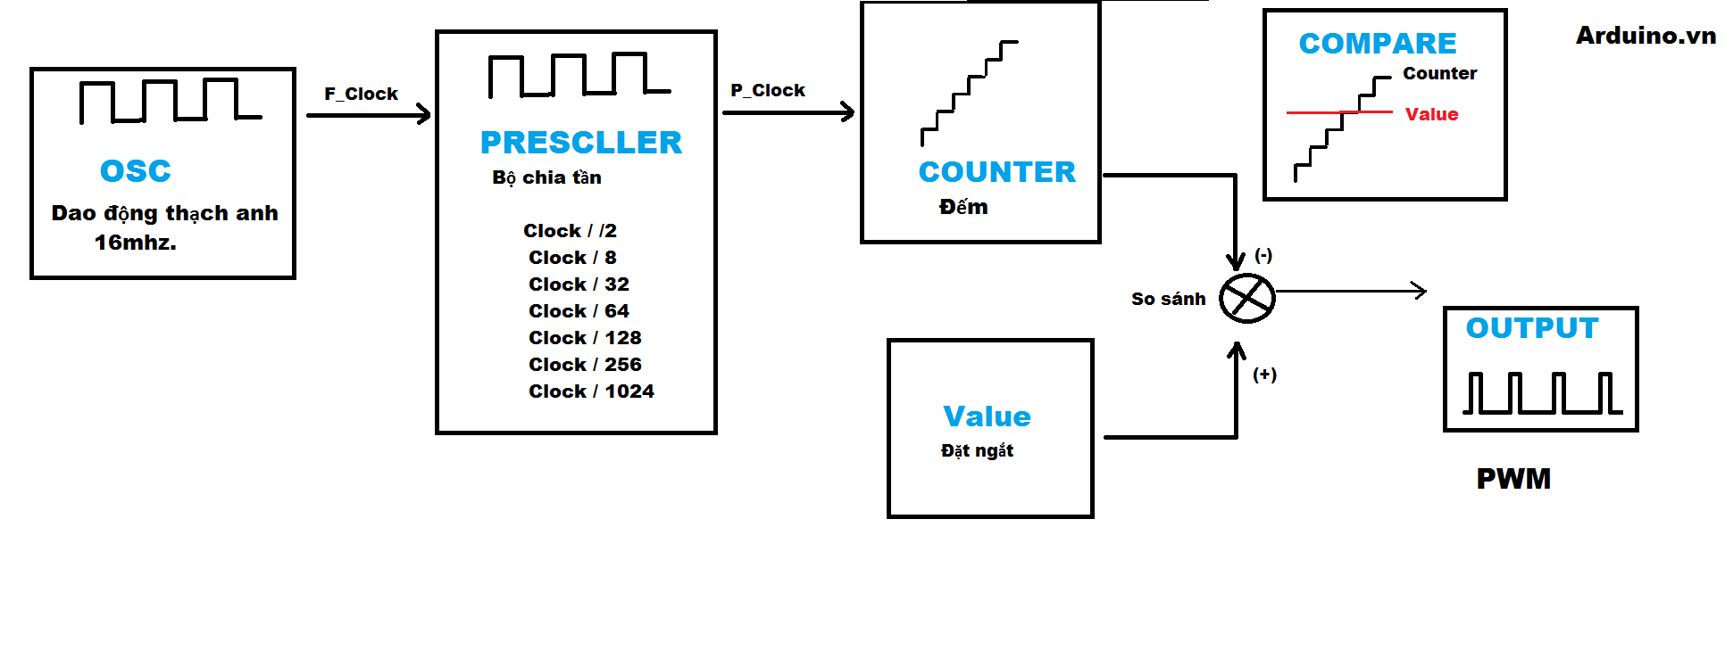
1 | 0 | 0 | F_Clock / 256
1 | 0 | 1 | F_Clock / 1024
1 | 1 | 0 | Không dùng F_clock, đặt một xung P_clock vào pin T1 (PD5), xung kích clock có chuyển mức trạng thái 5v->0v. (Sườn xuống -Falling)
1 | 1 | 1 | Không dùng F_clock, đặt một xung P_clock vào pin T1 (PD5), xung kích clock có chuyển mức trạng thái 0v->5v. (Sườn lên-Rasing)

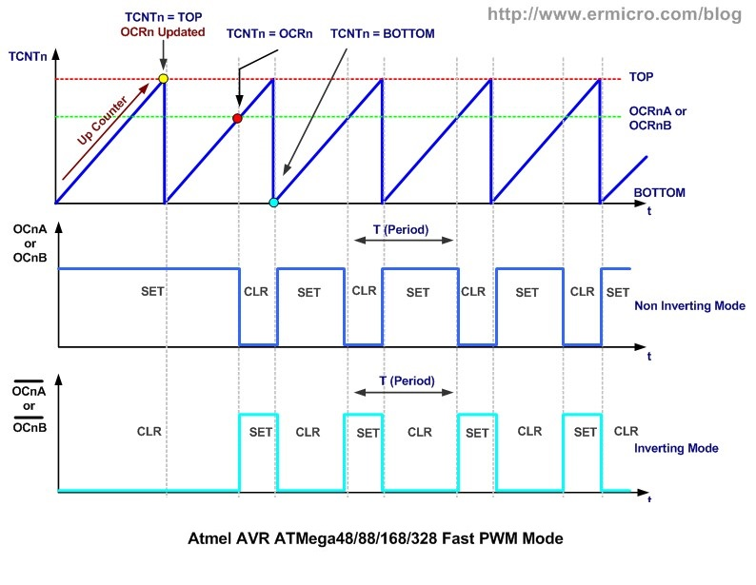
 |  |  |  |  |  |  |  |  |  |  |  |  |  | 16M | 16000000 | 256 | 62500

 |  |  |  |  |  |  |  |  |  |  |  |  |  | 255

 |  |  |  |  |  |  |  |  |  |  |  |  |  | 25

